Sheet1
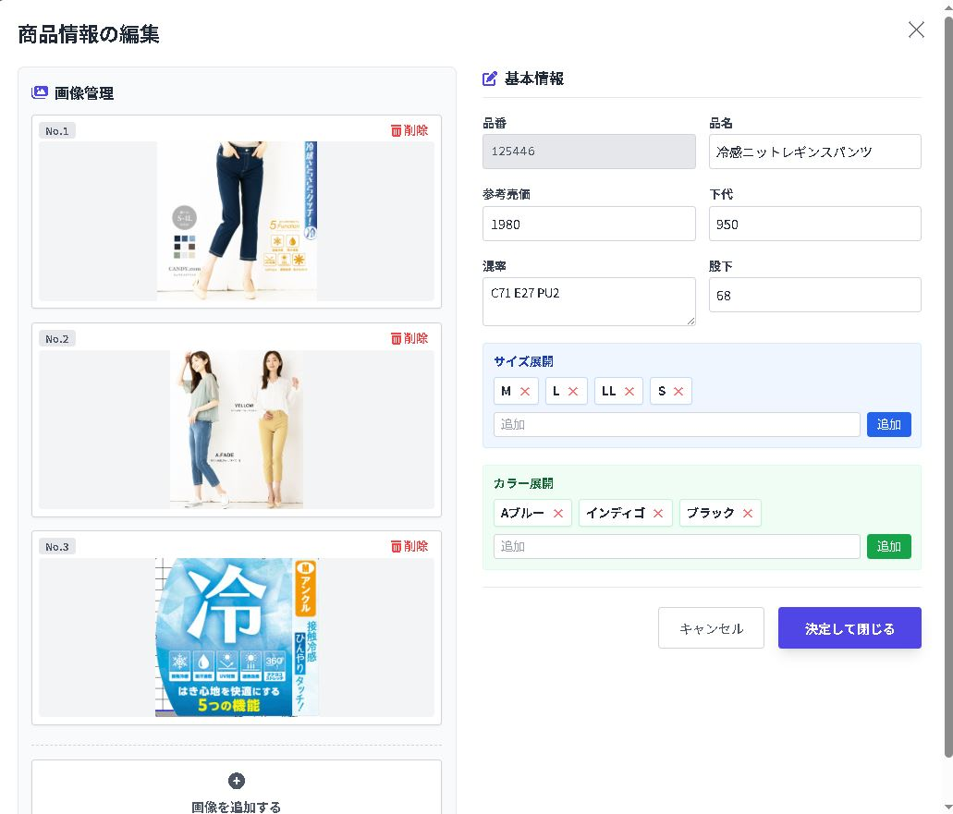

 |  |  |  | 基本的に私たちはPC作業に関しては馬鹿が多いです。
 |  |  |  | 馬鹿でもわかる操作感にしないと、使わずにこれまでのエクセル形式でやっていく方がほとんどになると思います。
 |  |  |  | その為、細かく要望をさせて頂くと思いますが、ご了承ください。

 |  |  |  | 『コンセプトは馬鹿でも出来る。』でお願いします。

 |  |  |  |  | 管理書の選択式の方が良い。出来れば決定後にサイズの並び替えが出来れば尚良。
 |  |  |  |  | ※左サイズ展開でSサイズを後で追加しようと思うと、一度M,L,LLを削除しないといけない。

 |  |  |  | カラー展開も上記同様、使用頻度の高いカラーは選択式に。ニッチな色はリストから選ぶ様にしたい。

 |  | 文言見切れ

 | 上に記載しているのでここには不要

 |  | 色、カラーのデータベースを一度作成して選べる様にした方が良い

 |  |  | 画像+下部項目のバランスは一番良いと思います。

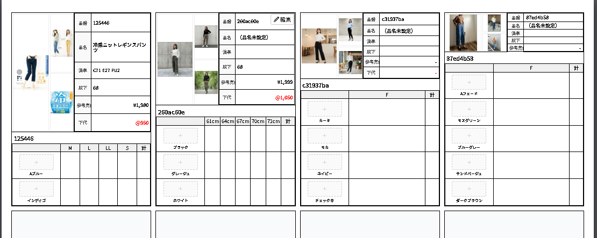

 |  |  |  |  | 商品詳細の縦幅は変動すると見にくいので、固定で良い。
 |  |  |  |  | 色展開4色の際の幅が良いのでは。

 |  |  |  |  | 元の提案書ベースで1ページ3列のフォーマットも選べるようにしたい。

印刷時に両端の枠線が切れる。
改ページの設定がおかしい。

